盒子ota流程
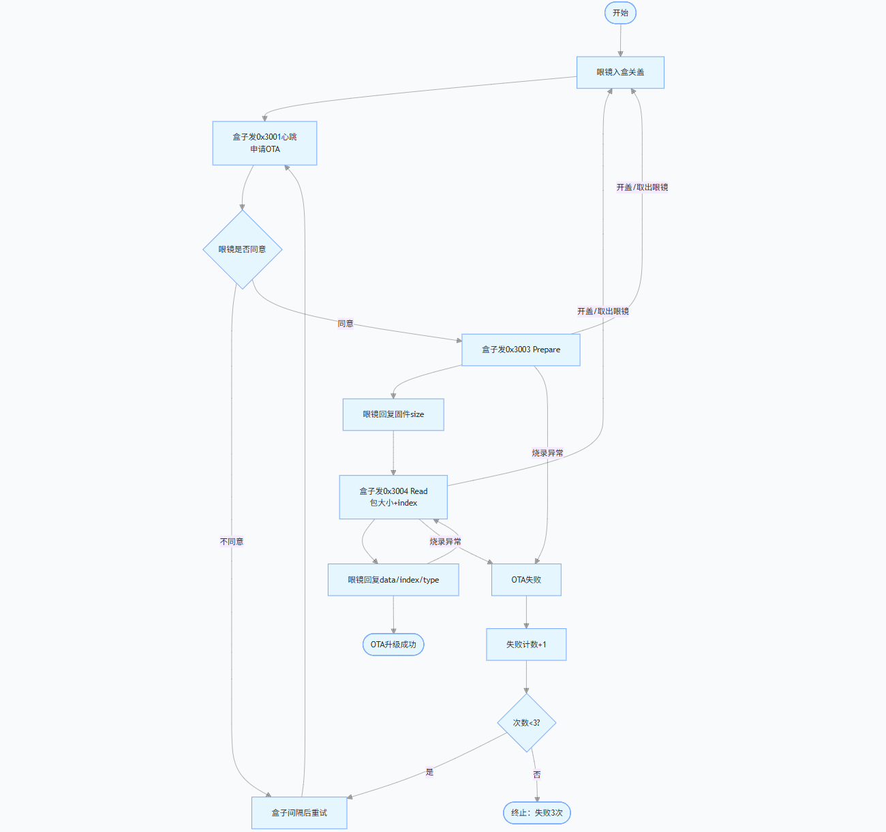
文字描述： 1.盒子申请进入ota，眼镜同意； 2.盒子发prepare指令，眼镜回复size； 3.盒子发read指令，包含包大小/index，眼镜端回复data/index/type； 4.直到烧录完成，盒子发心跳包清ota标志位（bit7），退出ota模式；

